Graf. Desemb Intern
2006 | 6,367,179
2007 | 6,445,153
2008 | 6,534,263
2009 | 6,510,953
2010 | 7,902,531
2011 | 9,018,507
2012 | 9,368,195
2013 | 9,467,994
2014 | 10,464,720
2015 | 10,571,528
2016 | 10,172,972

Graf.Desemb Nacional
2006 | 46,345,828
2007 | 50,002,469
2008 | 48,702,482
2009 | 56,024,144
2010 | 68,258,268
2011 | 79,244,256
2012 | 85,471,710
2013 | 88,943,789
2014 | 94,741,258
2015 | 97,894,867
2016 | 90,274,593

Graf.Chegadas e Receita Mundo
 | Receita Cambial (bilhões de US$) | Turistas (milhões de chegadas)
2010 | 967 | 953
2011 | 1,080 | 998
2012 | 1,117 | 1,045
2013 | 1,204 | 1,094
2014 | 1,260 | 1,139
2015 | 1,202 | 1,191
2016 | 1,225 | 1,237

Ficha Técnica
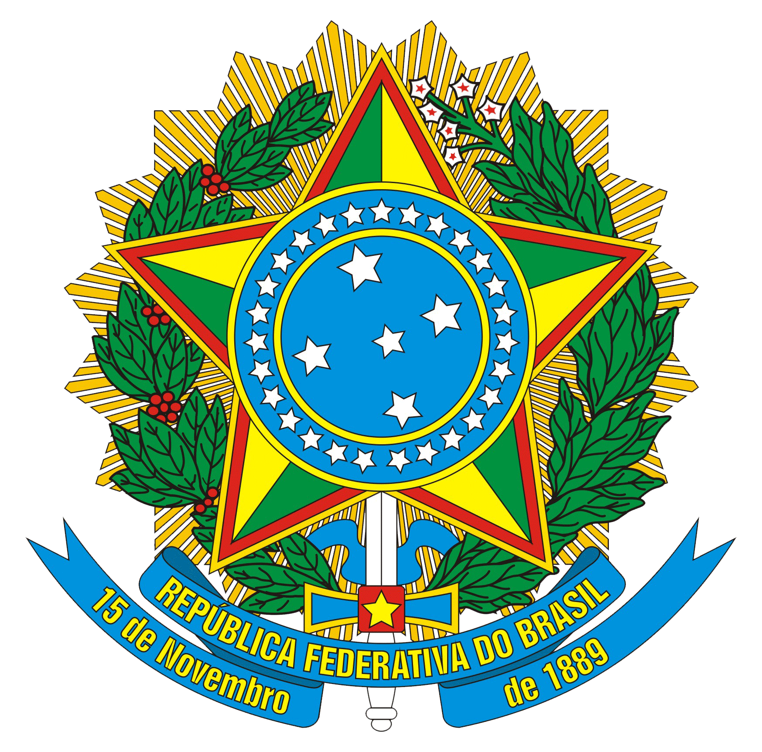

REPÚBLICA FEDERATIVA DO BRASIL
Michel Miguel Elias Temer Lulia
Presidente

MINISTÉRIO DO TURISMO
Marx Beltrão Lima Siqueira
Ministro

SECRETARIA EXECUTIVA
Alberto Alves
Secretário Executivo

DIRETORIA DE ESTUDOS ECONÔMICOS E PESQUISAS
José Francisco de Salles Lopes
Diretor

Gilce Zelinda Battistuz
Coordenadora-Geral de Informações Gerenciais

Andreza Oliveira Souza
Coordenadora-Geral de Estudos e Pesquisas

Equipe Técnica
Andre Ricardo Santana da Costa
Cristiano Maluf Dib Valério
Daniel Pires Vieira
Ilbert Israel do Nascimento Silva
João Felismario Batista Junior
Pedro Vicente da Silva Neto

MINISTÉRIO DO TURISMO - MTur
Diretoria de Estudos Econômicos e Pesquisas - DEPES
SBN Quadra 01, Bloco J, Lotes 21 a 23
CEP: 70040-010 - Brasília - DF
Tel.: +55 (61) 2023-8240 / 8250
E-mail: depes@turismo.gov.br
Portal Internet: http://www.turismo.gov.br

